Лист1
Задание 2
Uin |  | f |  | Uвых |  | Uа
2 | В | 10 | кГц | 1.5 | В | 1.11 | В | 1.3513513514 | 135.13513514
2 | В | 1 | кГц | 3.65 | В | 280 | мВ | 1.3035714286 | 130.35714286
2 | В | 100 | Гц | 3.75 | В | 30.6 | мВ | 12.254901961 | 1225.4901961
2 | В | 10 | Гц | 3.65 | В | 3.5 | мВ | 104.28571429 | 10428.571429
Задание 4
Uin | 0.124 | В
f | 1 | кГц
Uвых | 12.3 | В
Усил | 99.193548387
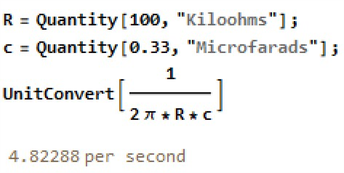
fверх | 15.7 | кГц
Задание 8
Uin | 1.86 | В | fгран_рас | 4.8 | Гц
Uout | 0.506 | В
Задание 14
Uref | 0 | В
Uпор | 0.15 | В | fпор | 18 | кГц
Задание 15
С | 0.33 | мкФ
Uout | 22.1 | В | dTout | 1.32 | мс | 0.75757575758 | МГц
Uout1 | 216 | мВ | dTout1 | 1.306 | мс | 0.76569678407 | МГц
Uout2 | 240 | мВ | dTout2 | 1.313 | мс | 0.761614623 | МГц
С | 0.033 | мкФ
Uout | 24.9 | В | dTout | 1.225 | мс | 0.81632653061 | МГц
Uout1 | 267 | мВ | dTout1 | 1.191 | мс | 0.83963056255 | МГц
Uout2 | 1834 | мВ | dTout2 | 0.9185 | мс | 1.0887316277 | МГц

